train_stratified_10pct_grupa1_1
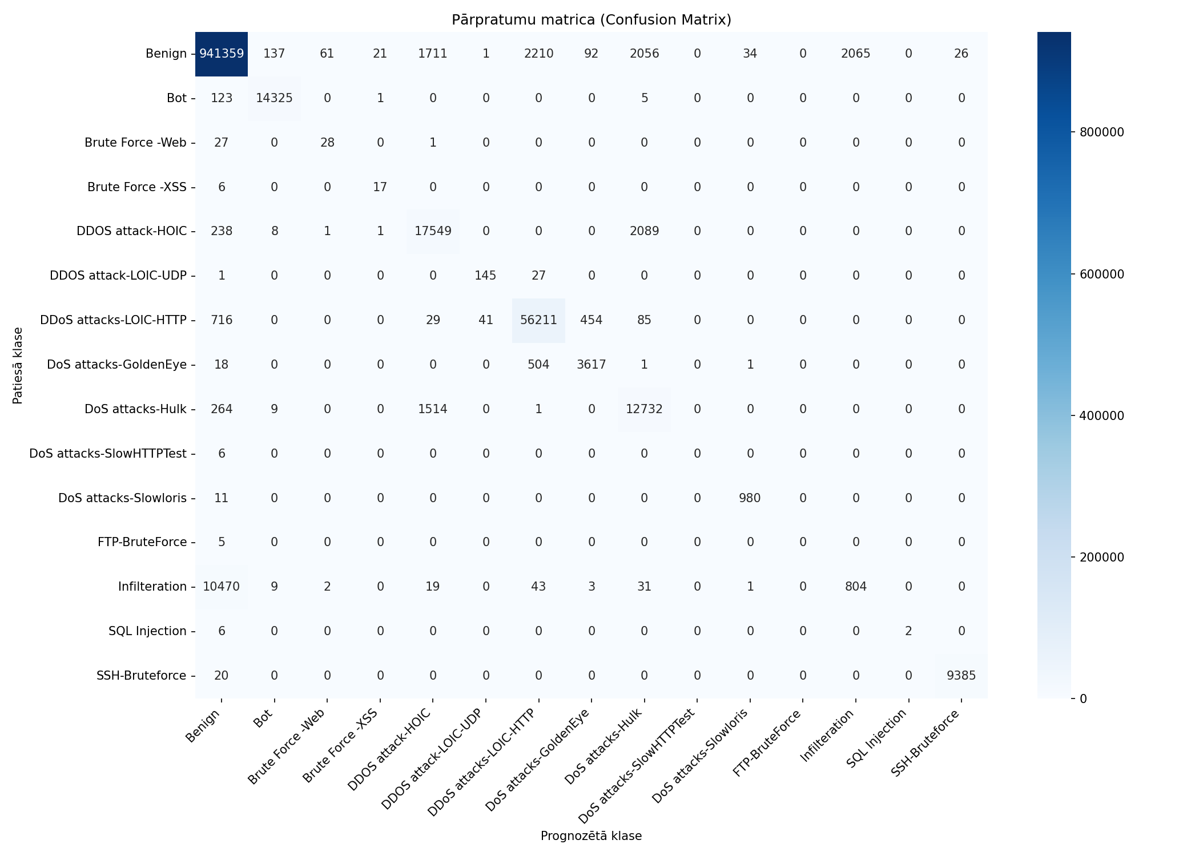
Datukopas nosaukums | merged_no_nan_clean_headers_no_duplicates_train_stratified_10pct_grupa1_10pct
Ierakstu skaits | 1082359
Prognozēšanas laiks (s) | 13.1162
Precizitāte (Accuracy) | 0.9767
Precīzumspēja (Precision) | 0.6757
F1 rādītājs (F1 measure) | 0.6464
F1 Weighted | 0.9736
AUC-ROC | 0.9822

Klase | Precīzumspēja (precision) | Pārklājums (recall) | F1 rādītājs (F1 measure) | Ierakstu skaits testa kopā
Benign | 0.9875 | 0.9911 | 0.9893 | 949773
Bot | 0.9887 | 0.9911 | 0.9899 | 14454
Brute Force -Web | 0.3043 | 0.5000 | 0.3784 | 56
Brute Force -XSS | 0.4250 | 0.7391 | 0.5397 | 23
DDOS attack-HOIC | 0.8428 | 0.8825 | 0.8622 | 19886
DDOS attack-LOIC-UDP | 0.7754 | 0.8382 | 0.8056 | 173
DDoS attacks-LOIC-HTTP | 0.9528 | 0.9770 | 0.9647 | 57536
DoS attacks-GoldenEye | 0.8682 | 0.8735 | 0.8708 | 4141
DoS attacks-Hulk | 0.7490 | 0.8769 | 0.8079 | 14520
DoS attacks-SlowHTTPTest | 0.0000 | 0.0000 | 0.0000 | 6
DoS attacks-Slowloris | 0.9646 | 0.9889 | 0.9766 | 991
FTP-BruteForce | 0.0000 | 0.0000 | 0.0000 | 5
Infilteration | 0.2802 | 0.0706 | 0.1128 | 11382
SQL Injection | 1.0000 | 0.2500 | 0.4000 | 8
SSH-Bruteforce | 0.9972 | 0.9979 | 0.9976 | 9405

Pazīme | Svarīgums (Svars)
TotLen Fwd Pkts | 0.3108
Tot Bwd Pkts | 0.2389
TotLen Bwd Pkts | 0.1318
Tot Fwd Pkts | 0.1224
Flow Duration | 0.0844
Protocol | 0.0813
SYN Flag Cnt | 0.0304

train_stratified_25pct_grupa1_1
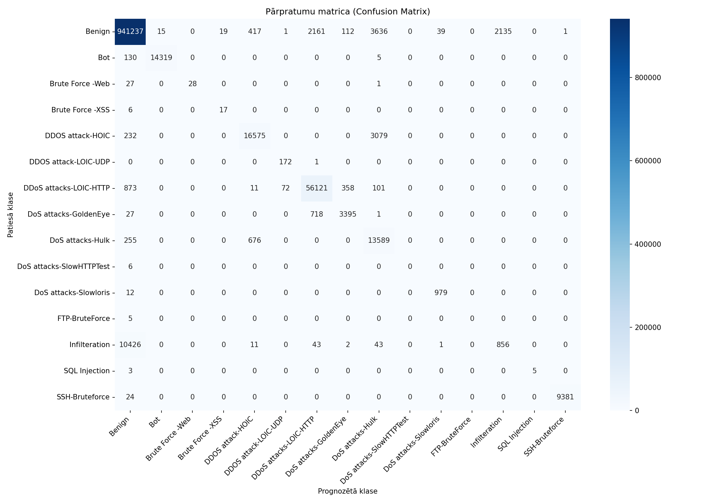
Datukopas nosaukums | merged_no_nan_clean_headers_no_duplicates_train_stratified_25pct_grupa1_10pct
Ierakstu skaits | 1082359
Prognozēšanas laiks (s) | 12.7837
Precizitāte (Accuracy) | 0.9763
Precīzumspēja (Precision) | 0.7225
F1 rādītājs (F1 measure) | 0.6921
F1 Weighted | 0.9734
AUC-ROC | 0.9852

Klase | Precīzumspēja (precision) | Pārklājums (recall) | F1 rādītājs (F1 measure) | Ierakstu skaits testa kopā
Benign | 0.9874 | 0.9910 | 0.9892 | 949773
Bot | 0.9990 | 0.9907 | 0.9948 | 14454
Brute Force -Web | 1.0000 | 0.5000 | 0.6667 | 56
Brute Force -XSS | 0.4722 | 0.7391 | 0.5763 | 23
DDOS attack-HOIC | 0.9370 | 0.8335 | 0.8822 | 19886
DDOS attack-LOIC-UDP | 0.7020 | 0.9942 | 0.8230 | 173
DDoS attacks-LOIC-HTTP | 0.9505 | 0.9754 | 0.9628 | 57536
DoS attacks-GoldenEye | 0.8779 | 0.8199 | 0.8479 | 4141
DoS attacks-Hulk | 0.6643 | 0.9359 | 0.7771 | 14520
DoS attacks-SlowHTTPTest | 0.0000 | 0.0000 | 0.0000 | 6
DoS attacks-Slowloris | 0.9607 | 0.9879 | 0.9741 | 991
FTP-BruteForce | 0.0000 | 0.0000 | 0.0000 | 5
Infilteration | 0.2862 | 0.0752 | 0.1191 | 11382
SQL Injection | 1.0000 | 0.6250 | 0.7692 | 8
SSH-Bruteforce | 0.9999 | 0.9974 | 0.9987 | 9405

Pazīme | Svarīgums (Svars)
Tot Bwd Pkts | 0.3145
TotLen Bwd Pkts | 0.1797
Protocol | 0.1487
TotLen Fwd Pkts | 0.1373
Tot Fwd Pkts | 0.1132
Flow Duration | 0.0848
SYN Flag Cnt | 0.0218

train_stratified_50pct_grupa1_1

Datukopas nosaukums | merged_no_nan_clean_headers_no_duplicates_train_stratified_50pct_grupa1_10pct
Ierakstu skaits | 1082359
Prognozēšanas laiks (s) | 13.2112
Precizitāte (Accuracy) | 0.9766
Precīzumspēja (Precision) | 0.7351
F1 rādītājs (F1 measure) | 0.7033
F1 Weighted | 0.9737
AUC-ROC | 0.9839

Klase | Precīzumspēja (precision) | Pārklājums (recall) | F1 rādītājs (F1 measure) | Ierakstu skaits testa kopā
Benign | 0.9873 | 0.9915 | 0.9894 | 949773
Bot | 0.9987 | 0.9912 | 0.9950 | 14454
Brute Force -Web | 0.9333 | 0.5000 | 0.6512 | 56
Brute Force -XSS | 0.7037 | 0.8261 | 0.7600 | 23
DDOS attack-HOIC | 0.9754 | 0.8183 | 0.8900 | 19886
DDOS attack-LOIC-UDP | 0.6964 | 0.9942 | 0.8190 | 173
DDoS attacks-LOIC-HTTP | 0.9517 | 0.9750 | 0.9632 | 57536
DoS attacks-GoldenEye | 0.8714 | 0.8230 | 0.8465 | 4141
DoS attacks-Hulk | 0.6561 | 0.9528 | 0.7771 | 14520
DoS attacks-SlowHTTPTest | 0.0000 | 0.0000 | 0.0000 | 6
DoS attacks-Slowloris | 0.9579 | 0.9879 | 0.9727 | 991
FTP-BruteForce | 0.0000 | 0.0000 | 0.0000 | 5
Infilteration | 0.2954 | 0.0733 | 0.1174 | 11382
SQL Injection | 1.0000 | 0.6250 | 0.7692 | 8
SSH-Bruteforce | 0.9986 | 0.9978 | 0.9982 | 9405

Pazīme | Svarīgums (Svars)
TotLen Bwd Pkts | 0.2011
Tot Fwd Pkts | 0.2002
TotLen Fwd Pkts | 0.1861
Tot Bwd Pkts | 0.1734
Protocol | 0.1141
Flow Duration | 0.1043
SYN Flag Cnt | 0.0208

train_stratified_75pct_grupa1_1

Datukopas nosaukums | merged_no_nan_clean_headers_no_duplicates_train_stratified_75pct_grupa1_10pct
Ierakstu skaits | 1082359
Prognozēšanas laiks (s) | 13.0126
Precizitāte (Accuracy) | 0.9765
Precīzumspēja (Precision) | 0.7281
F1 rādītājs (F1 measure) | 0.6989
F1 Weighted | 0.9735
AUC-ROC | 0.9816

Klase | Precīzumspēja (precision) | Pārklājums (recall) | F1 rādītājs (F1 measure) | Ierakstu skaits testa kopā
Benign | 0.9872 | 0.9913 | 0.9893 | 949773
Bot | 0.9989 | 0.9909 | 0.9949 | 14454
Brute Force -Web | 0.8235 | 0.5000 | 0.6222 | 56
Brute Force -XSS | 0.7391 | 0.7391 | 0.7391 | 23
DDOS attack-HOIC | 0.9760 | 0.8183 | 0.8902 | 19886
DDOS attack-LOIC-UDP | 0.6811 | 1.0000 | 0.8103 | 173
DDoS attacks-LOIC-HTTP | 0.9504 | 0.9748 | 0.9625 | 57536
DoS attacks-GoldenEye | 0.8660 | 0.8254 | 0.8452 | 4141
DoS attacks-Hulk | 0.6542 | 0.9534 | 0.7760 | 14520
DoS attacks-SlowHTTPTest | 0.0000 | 0.0000 | 0.0000 | 6
DoS attacks-Slowloris | 0.9617 | 0.9889 | 0.9751 | 991
FTP-BruteForce | 0.0000 | 0.0000 | 0.0000 | 5
Infilteration | 0.2844 | 0.0695 | 0.1117 | 11382
SQL Injection | 1.0000 | 0.6250 | 0.7692 | 8
SSH-Bruteforce | 0.9988 | 0.9978 | 0.9983 | 9405

Pazīme | Svarīgums (Svars)
Tot Bwd Pkts | 0.3168
Protocol | 0.218
TotLen Bwd Pkts | 0.1737
Tot Fwd Pkts | 0.1442
Flow Duration | 0.0755
TotLen Fwd Pkts | 0.0499
SYN Flag Cnt | 0.0218

